Zintegrowane-Siatkowa_osłona_tw
 |  |  |  |  | baza-nw.ciop.pl
Kalkulator naddatków wymiarowych wynikających stosowania zintegrowanych środków ochrony
Ochrony zintegrowane
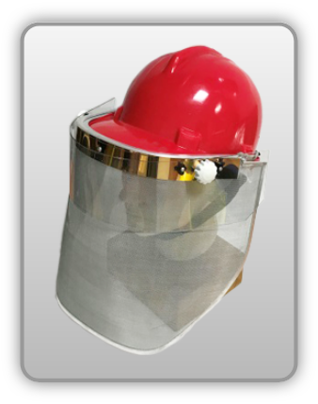 | Siatkowa osłona twarzy zintegrowana z hełmem ochronnym
Zagrożenia | 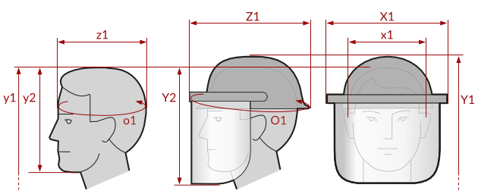
• Mechaniczne

Kalkulator naddatków wymiarowych siatkowej osłony twarzy zintegrowanej z hełmem ochronnym
Typ NW | miara antropo­metryczna y1, y2, x1, z1, o1 [cm] | wymiar całkowity Y1, Y2, X1, Z1, O1 [cm] |  | wymiar naddatku [cm] |  | przyrost względny [%]
 |  | min | max | min | max | min | max
NW do wysokości ciała człowieka dla Y1 | 178.5 | 182.9 | 184.0 | 4.4 | 5.5 | 2.5 | 3.1
NW wysokości Y2 (dół) | 22.4 | 33.8 | 36.0 | 11.4 | 13.6 | 50.9 | 60.7
NW szerokości X1 (zestaw) | 19.0 | 29.6 | 32.3 | 10.6 | 13.3 | 55.8 | 70.0
NW głębokości Z1 (zestaw) | 17.2 | 31.2 | 32.7 | 14.0 | 15.5 | 81.4 | 90.1
NW obwodu O1 (zestaw) | 56.0 | 92.4 | 95.8 | 36.4 | 39.8 | 65.0 | 71.1

Opracowano na podstawie wyników V etapu programu wieloletniego „Poprawa bezpieczeństwa i warunków pracy”, finansowanego w zakresie badań naukowych i prac rozwojowych ze środków Narodowego Centrum Badań i Rozwoju. Projekt I.PB.10: Opracowanie danych do nowego atlasu miar człowieka, związanych ze stosowaniem środków ochrony indywidualnej z uwzględnieniem wybranych parametrów widzenia. Koordynator programu: Centralny Instytut Ochrony Pracy – Państwowy Instytut Badawczy.

